Blatt 1
X=-970
Y=783
MP14
X=545
Y=783
MP16
X=3859
Y=627
MP17
X=3859
Y=783
MP18
Fuer diese Zeichnung behalten wir uns das Urheberrecht gemaes DIN 34 Absatz 2.1 vor . Bei Nichtbestellung ist die Zeichnung zurueckzugeben . | 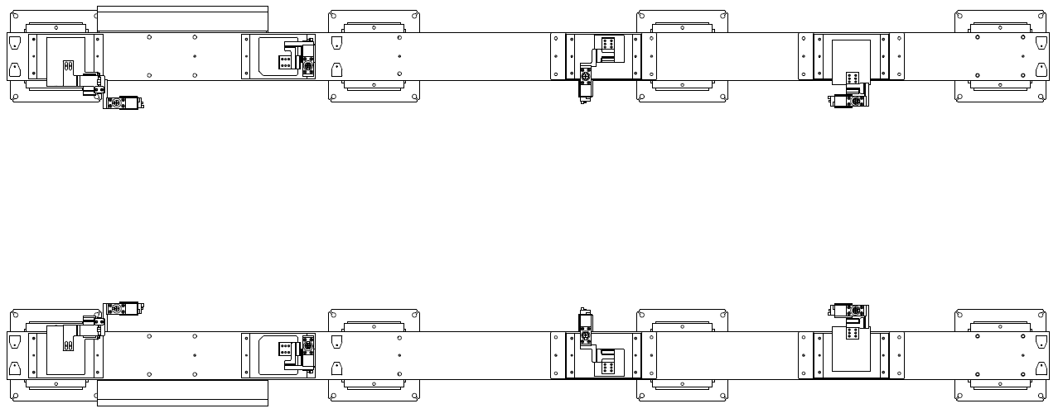
X=-970
Y=627
MP13
X=545
Y=627
MP15

X=-1315
Y=783
MP02
X=200
Y=783
MP04
X=3514
Y=627
MP05
X=3514
Y=783
MP06
X=-1315
Y=627
MP01
X=200
Y=627
MP03

Bauteil 1
11-38D 945526
Pos.004
Hakenspanner 02
Bauteil 1
11-38D 945528
Pos.006
Hakenspanner 04
Bauteil 1
11-38D 945530
Pos.008
Hakenspanner 06
Bauteil 1
11-38D 945532
Pos.010
Hakenspanner 08

Bauteil 1
11-38D 945525
Pos.003
Hakenspanner 01
Bauteil 1
11-38D 945527
Pos.005
Hakenspanner 03
Bauteil 1
11-38D 945529
Pos.007
Hakenspanner 05
Bauteil 1
11-38D 945531
Pos.009
Hakenspanner 07

X=3514
Y=-627
MP08
X=3514
Y=-783
MP07
X=-1315
Y=-627
MP12
X=200
Y=-627
MP10
X=-1315
Y=-783
MP11
X=200
Y=-783
MP09

X=3859
Y=-627
MP20
X=3859
Y=-783
MP19

X=-970
Y=-627
MP24
X=-970
Y=-783
MP23
X=545
Y=-627
MP22
X=545
Y=-783
MP21

Y=
X=
 |  |  |  |  |  |  |  | Referenzpunkte für Messtechnik |  | Unterbauspanner mit Zentrierdorn |  | Auflage |  | Stiftaufnahme ziehbar

 |  |  |  |  |  |  |  |  |  | Unterbauspanner ohne Zentrierdorn |  | Spanner |  | Stiftaufnahme fest

2
1
 |  |  |  |  |  |  |  |  |  |  |  |  | Änderungsindex :

 |  |  |  |  |  |  |  |  | VW316/6 Foshan
 |  | Benennung: | AFO: | xxxx | K.-Gruppe | Entworfen: | EDAG-PS | Zeichng.Anz.: | X |  | Zeichnungs-Nr.: |  |  |  | Bl.Nr. | Anschl.
 |  | Mess -u. Abstimmplan | AFO: |  |  | drafted: |  | sheet no.: |  |  | Drawing-No.: |  |  |  | sheet no.: | next
 |  |  | Station: | 0 |  | Gezeichnet: | EDAG-PS | Datum: | xx.xx.xxxx |  | C4-A20-XXD xxxxxx C4-A20-XXD xxxxxx
 |  | title: | station: |  | c.-group | drawn: |  | date: |  |  |  |  |  |  | 1 | 2
 |  | shims plan | Typ: | VW316/6 Foshan |  | Gesehen: | EDAG-PS | Firma: | EDAG-PS
 |  |  | type: |  |  | checked: |  | company:

Blatt 2
Fuer diese Zeichnung behalten wir uns das Urheberrecht gemaes DIN 34 Absatz 2.1 vor . Bei Nichtbestellung ist die Zeichnung zurueckzugeben . | Spannstellen |  |  |  |  |  | Auflagen |  |  |  |  |  |  |  | Verwendete Teilmodelle
 | Spann-Gruppe | Bemi.-Zeichng.- Nr. | Pos.- Nr. | Bauteil-Nr | Bl.-Nr. |  | Spann-Gruppe |  | Bemi.-Zeichng.- Nr. |  | Pos.- Nr. | Bauteil-Nr | Bl.-Nr. |  | Bauteil | Blechdicke | Bauteilname |  |  | Teilmodell-Nr. |  |  | Datum / Version
 |  |  |  |  |  |  |  |  |  |  |  |  |  |  | 1 | 2,00 | SGR UB 1 |  |  | 5Q1.800.710 |  |  | 31.07.09 / TZ-1

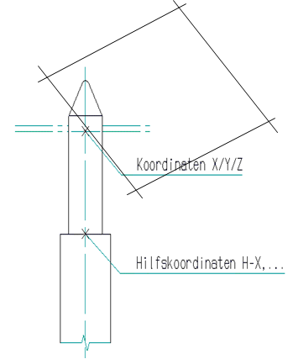

Oberkante
Aufbauplatte

 |  |  |  |  |  |  |  |  |  |  |  |  |  |  |  |  |  |  |  |  | Referenzpunkte für die Messtechnik
 |  |  |  |  |  |  |  |  |  |  |  |  |  |  |  |  |  |  |  |  | Messpunkt |  | X | Y | Z
 |  |  |  |  |  |  |  |  |  |  |  |  |  |  |  |  |  |  |  |  | MP01 | A | -1315 | 627 | -694
 |  |  |  |  |  |  |  |  |  |  |  |  |  |  |  |  |  |  |  |  | MP02 | A | -1315 | 783 | -694
 |  |  |  |  |  |  |  |  |  |  |  |  |  |  |  |  |  |  |  |  | MP03 | A | 200 | 627 | -694
 |  |  |  |  |  |  |  |  |  |  |  |  |  |  |  |  |  |  |  |  | MP04 | A | 200 | 783 | -694
 |  |  |  |  |  |  |  |  |  |  |  |  |  |  |  |  |  |  |  |  | MP05 | A | 3514 | 627 | -694
 |  |  |  |  |  |  |  |  |  |  |  |  |  |  |  |  |  |  |  |  | MP06 | A | 3514 | 783 | -694
 |  |  |  |  |  |  |  |  |  |  |  |  |  |  |  |  |  |  |  |  | MP07 | A | 3514 | -783 | -694
 |  |  |  |  |  |  |  |  |  |  |  |  |  |  |  |  |  |  |  |  | MP08 | A | 3514 | -627 | -694
 |  |  |  |  |  |  |  |  |  |  |  |  |  |  |  |  |  |  |  |  | MP09 | A | 200 | -783 | -694
 |  |  |  |  |  |  |  |  |  |  |  |  |  |  |  |  |  |  |  |  | MP10 | A | 200 | -627 | -694
 |  |  |  |  |  |  |  |  |  |  |  |  |  |  |  |  |  |  |  |  | MP11 | A | -1315 | -783 | -694
 |  |  |  |  |  |  |  |  |  |  |  |  |  |  |  |  |  |  |  |  | MP12 | A | -1315 | -627 | -694
 |  |  |  |  |  |  |  | bezieht sich auf Anlagen-Null |  |  | Hilfskoordinaten |  |  | bezieht sich auf Fahrzeug-Null |  |  | Hilfskoordinaten |  |  |  | MP13 | B | -970 | 627 | -780
 | Aufnahmestifte |  |  |  |  |  |  |  |  |  |  |  |  |  |  |  |  |  |  |  | MP14 | B | -970 | 783 | -780
 | Baugruppe | Bemi.-Zeichng.-Nr. | Pos.- Nr. | Bauteil-Nr | Bl.-Nr. |  | RPS | X | Y | Z | H-X | H-Y | H-Z | X | Y | Z | H-X | H-Y | H-Z |  | MP15 | B | 545 | 627 | -780
 |  |  |  |  |  |  |  |  |  |  |  |  |  |  |  |  |  |  |  |  | MP16 | B | 545 | 783 | -780
 | Hakenspanner 01 | 11-38D 945525 | 1 | 1 | 1 |  |  | -835 | -485 | 252 | -835 | -485 | 222 | -490 | -485 | 166 | -490 | -485 | 136 |  | MP17 | B | 3859 | 627 | -780
 | Hakenspanner 02 | 11-38D 945526 | 2 | 1 | 1 |  |  | -835 | 485 | 252 | -835 | 485 | 222 | -490 | 485 | 166 | -490 | 485 | 136 |  | MP18 | B | 3859 | 783 | -780
 | Hakenspanner 03 | 11-38D 945527 | 3 | 1 | 1 |  |  | 65 | -660 | 36.25 | 65 | -660 | 6.25 | 410 | -660 | -49.75 | 410 | -660 | -79.75 |  | MP19 | B | 3859 | -783 | -780
 | Hakenspanner 04 | 11-38D 945528 | 4 | 1 | 1 |  |  | 65 | 660 | 36.25 | 65 | 660 | 6.25 | 410 | 660 | -49.75 | 410 | 660 | -79.75 |  | MP20 | B | 3859 | -627 | -780
 | Hakenspanner 05 | 11-38D 945529 | 5 | 1 | 1 |  |  | 1370 | -610 | 0 | 1370 | -610 | -30 | 1715 | -610 | -86 | 1715 | -610 | -116 |  | MP21 | B | 545 | -783 | -780
 | Hakenspanner 06 | 11-38D 945530 | 6 | 1 | 1 |  |  | 1370 | 610 | 0 | 1370 | 610 | -30 | 1715 | 610 | -86 | 1715 | 610 | -116 |  | MP22 | B | 545 | -627 | -780
 | Hakenspanner 07 | 11-38D 945531 | 7 | 1 | 1 |  |  | 2638 | -493.5 | 211.35 | 2638 | -493.5 | 181.35 | 2983 | -493.5 | 125.35 | 2983 | -493.5 | 95.35 |  | MP23 | B | -970 | -783 | -780
 | Hakenspanner 08 | 11-38D 945532 | 8 | 1 | 1 |  |  | 2638 | 493.5 | 211.35 | 2638 | 493.5 | 181.35 | 2983 | 493.5 | 125.35 | 2983 | 493.5 | 95.35 |  | MP24 | B | -970 | -627 | -780

 |  |  |  |  |  |  |  |  |  |  |  |  |  |  |  |  |  |  |  |  |  | A | bezieht sich auf Anlagen-Null
 |  |  |  |  |  |  |  |  |  |  |  |  |  |  |  |  |  |  |  |  |  | B | bezieht sich auf Fahrzeug-Null

SKD - Blatt
Crash
n. i. O. Teile
Bauteiländerung
Vorrichtung nach Datensatz neu eingemessen
2
1
 |  |  |  |  |  |  |  |  |  |  |  |  |  |  |  |  |  |  |  |  |  |  | Änderungsindex :

 |  |  |  |  |  |  |  |  |  |  |  |  |  |  |  |  | VW316/6 Foshan
 |  | Benennung: |  |  |  | AFO: |  | xxxx |  | K.-Gruppe | Entworfen: |  | EDAG-PS |  | Zeichng.Anz.: |  | X |  | Zeichnungs-Nr.: |  |  |  |  |  | Bl.Nr. | Anschl.
 |  | Mess -u. Abstimmplan |  |  |  | AFO: |  |  |  |  | drafted: |  |  |  | sheet no.: |  |  |  | Drawing-No.: |  |  |  |  |  | sheet no.: | next
 |  |  |  |  |  | Station: |  | 0 |  |  | Gezeichnet: |  | EDAG-PS |  | Datum: |  | xx.xx.xxxx |  | C4-A20-XXD xxxxxx C4-A20-XXD xxxxxx
 |  | title: |  |  |  | station: |  |  |  | c.-group | drawn: |  |  |  | date: |  |  |  |  |  |  |  |  |  | 2 | 3
 |  | shims plan |  |  |  | Typ: |  | VW316/6 Foshan |  |  | Gesehen: |  | EDAG-PS |  | Firma: |  | EDAG-PS
 |  |  |  |  |  | type: |  |  |  |  | checked: |  |  |  | company:

Blatt 3
Fuer diese Zeichnung behalten wir uns das Urheberrecht gemaes DIN 34 Absatz 2.1 vor . Bei Nichtbestellung ist die Zeichnung zurueckzugeben . | Abstimmplan |  |  | Messnummer: |  |  |  |  |  |  |  |  |  |  | LEGENDE: |  | AB= Abstimmblock variabel |  |  | ST = Stift |  |  | A = Auflage |  | S = Spanner |  |  | SA = Stift mit Auflage

 | Bezeichnung |  |  | Konstruktion |  |  | Einmessen |  |  | Änderung 1 |  |  |  |  | Änderung 2 |  |  |  |  | Änderung 3 |  |  |  |  | Änderung 4

 |  |  | Achse | Maß | Datum | Unterschrift | Maß | Datum | Unterschrift | Maß |  | Grund | Datum | Unterschrift | Maß |  | Grund | Datum | Unterschrift | Maß |  | Grund | Datum | Unterschrift | Maß |  | Grund | Datum | Unterschrift
 |  |  |  | [mm] |  |  | [mm] |  |  | [mm] | [mm] |  |  |  | [mm] | [mm] |  |  |  | [mm] | [mm] |  |  |  | [mm] | [mm]

 | Hakenspanner 01 | SA | X | +/-5
 | 11-38D 945525 |  | Y | +/-5
 | Pos Nr.: | 3 | Z | +/-5
 | Hakenspanner 02 | SA | X | +/-5
 | 11-38D 945526 |  | Y | +/-5
 | Pos Nr.: | 4 | Z | +/-5
 | Hakenspanner 03 | SA | X | +/-5
 | 11-38D 945527 |  | Y | +/-5
 | Pos Nr.: | 5 | Z | +/-5
 | Hakenspanner 04 | SA | X | +/-5
 | 11-38D 945528 |  | Y | +/-5
 | Pos Nr.: | 6 | Z | +/-5
 | Hakenspanner 05 | SA | X | +/-5
 | 11-38D 945529 |  | Y | +/-5
 | Pos Nr.: | 7 | Z | +/-5
 | Hakenspanner 06 | SA | X | +/-5
 | 11-38D 945530 |  | Y | +/-5
 | Pos Nr.: | 8 | Z | +/-5
 | Hakenspanner 07 | SA | X | +/-5
 | 11-38D 945531 |  | Y | +/-5
 | Pos Nr.: | 9 | Z | +/-5
 | Hakenspanner 08 | SA | X | +/-5
 | 11-38D 945532 |  | Y | +/-5
 | Pos Nr.: | 10 | Z | +/-5
 | Spannstelle 01 | SA | X
 | 11-38D 123456 |  | Y | +/-5
 | Pos Nr.: | 123 | Z
 | Zentrierung 01 | ST | X | +/-5
 | 11-38D 654321 |  | Y
 | Pos Nr.: | 99 | Z | +/-5
 |  |  | X
 |  |  | Y
 |  |  | Z
 |  |  | X
 |  |  | Y
 |  |  | Z
 |  |  | X
 |  |  | Y
 |  |  | Z
 |  |  | X
 |  |  | Y
 |  |  | Z
 |  |  | X
 |  |  | Y
 |  |  | Z
 |  |  | X
 |  |  | Y
 |  |  | Z
 |  |  | X
 |  |  | Y
 |  |  | Z
SKD - Blatt
Crash
n. i. O. Teile
Bauteiländerung
Vorrichtung nach Datensatz neu eingemessen
2
 |  |  |  |  |  |  |  |  |  |  |  |  |  |  |  |  |  |  |  |  |  |  |  |  |  | Änderungsindex :

 |  |  |  |  |  |  |  |  |  |  |  |  |  |  |  |  |  |  |  | VW316/6 Foshan
 |  |  |  | Benennung: |  |  |  |  | AFO: |  | xxxx |  | K.-Gruppe | Entworfen: |  | EDAG-PS |  | Zeichng.Anz.: |  | X |  | Zeichnungs-Nr.: |  |  |  |  |  | Bl.Nr. | Anschl.
 |  |  |  | Mess -u. Abstimmplan |  |  |  |  | AFO: |  |  |  |  | drafted: |  |  |  | sheet no.: |  |  |  | Drawing-No.: |  |  |  |  |  | sheet no.: | next
 |  |  |  |  |  |  |  |  | Station: |  | 0 |  |  | Gezeichnet: |  | EDAG-PS |  | Datum: |  | xx.xx.xxxx |  | C4-A20-XXD xxxxxx C4-A20-XXD xxxxxx
 |  |  |  | title: |  |  |  |  | station: |  |  |  | c.-group | drawn: |  |  |  | date: |  |  |  |  |  |  |  |  |  | 3 | -
 |  |  |  | shims plan |  |  |  |  | Typ: |  | VW316/6 Foshan |  |  | Gesehen: |  | EDAG-PS |  | Firma: |  | EDAG-PS
 |  |  |  |  |  |  |  |  | type: |  |  |  |  | checked: |  |  |  | company:

